Chi tiết địa chất
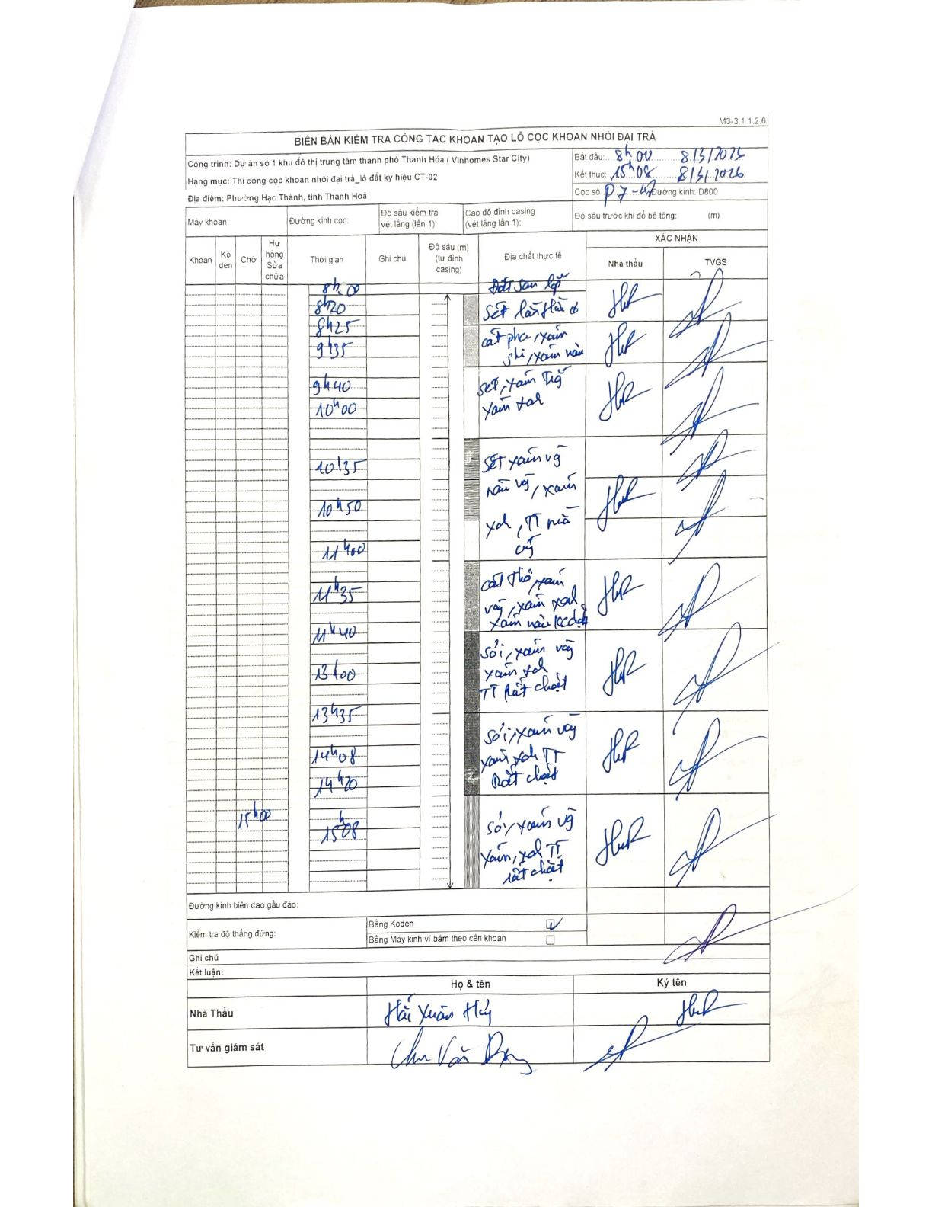
Dự án | Dự án số 1 khu đô thị trung tâm thành phố Thanh Hóa (Vinhomes Star City)
Hạng mục | Thi công cọc khoan nhồi đại trà_lô đất ký hiệu CT-02
Tên bộ phận | Phường Hạc Thành, tỉnh Thanh Hoá
Số hiệu cọc | P7-02
Biên bản số | M3-3.1.1.2.6
Đường kính | D800
Bắt đầu thi công | 08:00 08/03/2026
Kết thúc thi công | 15:08 08/03/2026

Địa chất TT | Đường kính | Mô tả lớp thiết kế | Từ (h) | Đến (h) | Cao độ từ | Cao độ đến | T.Gian (h) | Dài (m) | V (m/h) | Ghi chú
1 | D800 | Đất san lấp | 08h00 08/03/2026 | 08h20 08/03/2026 | 0 | -1.1 | 0.33 | 1.1 | 3.3
2 | D800 | Sét lẫn hữu cơ, xám nâu, xám đen TT dẻo chảy | 08h20 08/03/2026 | 09h35 08/03/2026 | 0 | -7.6 | 1.25 | 7.6 | 6.08
3 | D800 | Cát pha xám ghi, xám nâu TT dẻo | 09h35 08/03/2026 | 09h40 08/03/2026 | 0 | -1.4 | 0.08 | 1.4 | 16.8
4 | D800 | Sét xám trắng, xám xanh | 09h40 08/03/2026 | 10h00 08/03/2026 | 0 | -9 | 0.33 | 9 | 27
5 | D800 | Sét xám vàng, nâu vàng, xám xanh, TT nửa cứng | 10h35 08/03/2026 | 11h00 08/03/2026 | 0 | -4.1 | 0.42 | 4.1 | 9.84
6 | D800 | Cát thô xám vàng, xám xanh, xám nâu kém dẻo | 11h00 08/03/2026 | 11h40 08/03/2026 | 0 | -4.4 | 0.67 | 4.4 | 6.6
7 | D800 | Sỏi xám vàng, xám xanh TT rất chặt | 11h40 08/03/2026 | 13h35 08/03/2026 | 0 | -4.6 | 1.92 | 4.6 | 2.4
8 | D800 | Sỏi xám vàng, xám xanh TT rất chặt | 13h35 08/03/2026 | 14h20 08/03/2026 | 0 | -3.7 | 0.75 | 3.7 | 4.93
9 | D800 | Sét xám vàng, xám xanh TT rất chặt | 14h20 08/03/2026 | 15h00 08/03/2026 | 0 | -2.1 | 0.67 | 2.1 | 3.15
10 | D800 | Sét xám vàng, xám xanh TT rất chặt | 15h00 08/03/2026 | 15h08 08/03/2026 | 0 | -0.2 | 0.13 | 0.2 | 1.5

ẢNH BIÊN BẢN GỐC

